Namespace
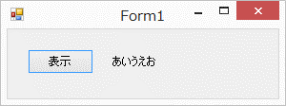
問題１ |  |  | 名前空間

 | プロジェクト名：Pr09_Namespace

 | ① | ボタンを押すと、ラベルに何か適当な文字を表示させるプログラムを作成しましょう。
 | ② | namespaceを別の名前に変更してみましょう。
 | ③ | プログラムの上部でusingで指定されている部分を別名に変更しましょう。
 |  | 変更の結果、エラーが発生するので、そのエラーを修正しましょう。
 | ④ | usingをすべてコメントアウトしてみましょう。
 |  | コメントアウトの結果、エラーが発生するので、そのエラーを修正しましょう。

